未定价清单
序号 | 规格型号 | 名称 | 数量 | 车间 | 材质 | 重量kg | 图纸 | 吨位价（元/kg） | 海兴中盛-核算价 | 目标价-光华荣昌 | 最终协商价 | 荣昌说明 | 海兴中盛备注
1 | SHT0013146 | 1.0升级后升降拉簧 | 8910 | 一厂 | 65Mn | 0.094 |  |  | 1.6956 | 1.6956 | 1.6956 | 取消电泳后，荣昌新取号（SHT0014846）不对。需重新取号
2 | SHT0013145 | 1.0升级前升降拉簧 | 8910 | 一厂 | 65Mn | 0.068 |  |  | 1.2276 | 1.2276 | 1.2276 | 取消电泳后，荣昌新取号（SHT0014845）不对。需重新取号
3 | SHT0012112 | M3000副边罩壳固定钢丝 | 8700 | 一厂 | Q235 | 0.0201 |  | 7.5664 | 0.160 | 0.1521 | 0.1521
4 | SHT0012110 | M4主边罩壳固定钢丝 | 3600 | 一厂 | Q235 | 0.0759 |  | 7.5664 | 0.604 | 0.5743 | 0.5743
5 | SCS0006416 | P203靠背右侧面套固定钢丝 | 44225 | 一厂 | Q235 | 0.054 |  | 7.5664 | 0.43 | 0.4086 | 0.4086
6 | SCS0006414 | P203靠背左侧面套固定钢丝 | 43725 | 一厂 | Q235 | 0.054 |  | 7.5664 | 0.43 | 0.4086 | 0.4086
8 | SHT0002744 | 大运靠背支撑钢丝右 | 3972 | 一厂 | Q235 | #REF! |  |  | 1.42 | 1.3490 | 1.3490 | 为对称件，SHT0002074有价格协议，降5%
9 | SCS0012140 | 电加热线束固定支架1 | 2530 | 一厂 | Q235 | 0.017 |  |  | 0.74 | 0.7400 | 0.7400 | Q235板t=1.5，激光切
11 | SCS0007057 | 儿童锁挂钩 | 10990 | 一厂 | Q235 | 0.043 |  | 7.5664 | 0.342 | 0.3254 | 0.3254
12 | BSP0010056 | 防护弹簧150mm长 | 5500 | 一厂 | #N/A | #N/A |  |  | 0.3135 | 0.3135 | 0.3135 | 集团给安路普定价0.33,在安路普基础上降低5%运费，由于24年2月定价，本次不做年降
13 | SLT0010690 | 副驾背板支撑钢丝焊接总成 | 20633 | 一厂 | Q235 | 0.1596 | 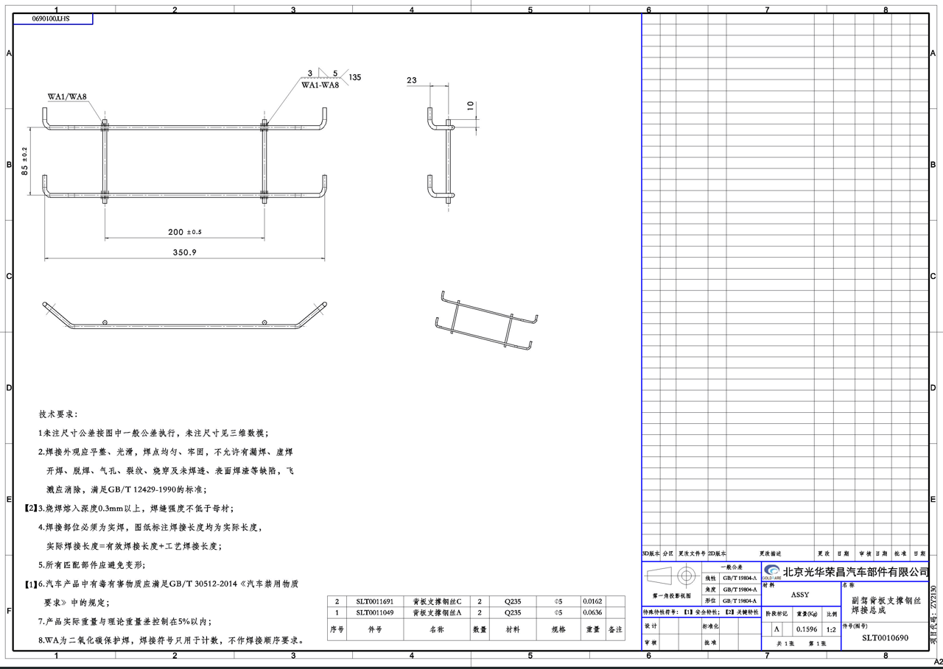 | 7.5664 | 2.106 | 1.6352 | 1.9644 | 其中含焊胎检具费：4000，按10万件摊销，分摊费用0.04元 | 核算价2.14元，见最新核价
14 | SLT0010355 | 副驾靠背侧翼支撑钢丝 | 11675 | 一厂 | Q235 | 0.0768 |  | 7.5664 | 0.612 | 0.5811 | 0.5811
15 | SLT0010438 | 副驾靠背头枕加强钢丝 | 5730 | 一厂 | Q235 | 0.0795 |  | 7.5664 | 0.633 | 0.6015 | 0.6015
16 | SLT0010437 | 副驾靠背头枕支撑杆 | 5950 | 一厂 | Q235 | 0.1666 |  | 7.5664 | 1.327 | 1.2606 | 1.2606
17 | SLT0011697 | 副驾小背焊接钢丝总成 | 15112 | 一厂 | Q235 | 0.1611 | 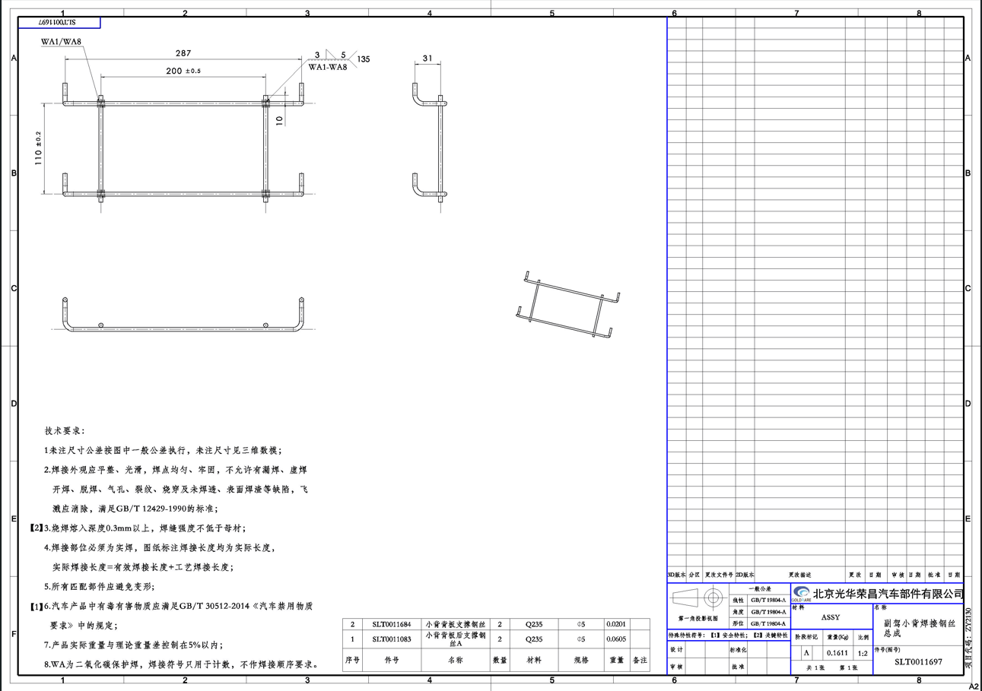 | 7.5664 | 2.122 | 1.4437 | 1.9757 | 焊胎检具费：4000，按10万件摊销，分摊费用0.04 | 核算价2.15元，见最新核价
18 | SLT0011699 | 副驾小背焊接钢丝总成 | 6408 | 一厂 | Q235 | 0.1518 |  | 7.5664 | 2.051 | 0.7983 | 1.9054 | 焊胎检具费：4000，按10万件摊销，分摊费用0.04 | 核算价2.08元，见最新核价
19 | SCS0012063 | 后排坐垫骨架V71 | 115 | 二厂 | #N/A | #N/A |  |  |  | 18.2182 | 21.5100 | 不含模摊为18.31元/件，1.6万模具费，分摊至5000件产品中，分摊费3.2元 21.51
20 | SLT0010335 | 驾驶员侧翼支撑钢丝 | 12570 | 一厂 | Q235 | 0.071 |  | 7.5664 | 0.565 | 0.5372 | 0.5372
22 | SCS0010585 | 靠背面套固定钢丝-右 | 280 | 一厂 | Q235/φ5.0 | 0.064 |  | 7.5664 | 0 | 0.4842 | 0.4842 | SCS0010585
23 | SCS0007568 | 扣手底座固定钢丝 | 15500 | 一厂 | Q235 | 0.0211 |  | 7.5664 | 0.168 | 0.1597 | 0.1597
24 | SLT0010472 | 拉簧 | 30 | 一厂 | 65Mn | 0.029 |  | 7.0000 | 0.67 | 0.3191 | 0.5300 |  | 核算价0.53元，见最新核价
25 | SHT0012049 | 拉簧固定钢丝 | 18600 | 一厂 | Q235 | 0.007 |  | 7.5664 | 0.09 | 0.0530 | 0.0530
26 | SCS0012152 | 六分座钢丝焊接总成 | 1230 | 一厂 | Q235 | 0.545 |  | 7.5664 | 9.7988 | 5.3519 | 7.5400 | 高寒版，暂停使用（无订单），冲压件激光切割 | 报价7.54元，后附报价单
29 | SHT0015136 | 扭力弹簧转盘 | 2400 | 一厂 | #N/A | #N/A |  |  |  | 0.1500 | 0.1500
31 | SHT0010780 | 气袋腰托下固定点焊接总成H6 | 401 | 一厂 | Q235 | 0.261 |  | 7.5664 |  | 2.0868 | 2.3732 | 焊胎检具费：4000，按10万件摊销，分摊费用0.04 | 核算价2.46元，见最新核价
33 | SLT0010193 | 气管接线头固定钢丝 | 140300 | 一厂 | Q235 | 0.024 |  | 7.5664 |  | 0.1816 | 0.1816
34 | SHT0012006 | 升降锁止轴安装卡箍 | 9980 | 一厂 | 65Mn | 0.002 |  |  |  | 0.2600 | 0.2600 | 上海努辰0.293
35 | SCS0012153 | 四分座钢丝焊接总成 | 1240 | 一厂 | #N/A | #N/A |  |  |  | 3.8477 | 5.7800 | 高寒版，暂停使用（无订单），冲压件激光切割 | 报价5.78元，后附报价单
37 | SLT0011083 | 小背背板后支撑钢丝A欧马可升级2060副 | -1000 | 一厂 | Q235 | 0.0605 |  | 7.5664 |  | 0.4578 | 0.4578
39 | SLT0010885 | 主驾背板支撑钢丝A欧马可升级 | -40 | 一厂 | Q235 | 0.063 |  | 7.5664 |  | 0.4767 | 0.4767
40 | SLT0011689 | 主驾背板支撑钢丝焊接总成 | 16394 | 一厂 | Q235 | 0.3085 |  |  |  | 2.1973 | 3.4590 | 含焊胎检具费：7000，按10万件摊销，分摊费用0.07 | 核算价3.73元，见最新核价
41 | SLT0011263 | 左侧大护板加强钢丝欧马可 | 35790 | 一厂 | Q235/φ6 | 0.027 |  | 7.5664 |  | 0.2043 | 0.2043
42 | SLT0011262 | 左侧大护板上固定钢丝欧马可 | 17820 | 一厂 | Q235/φ6 | 0.092 |  | 7.5664 |  | 0.6961 | 0.6961
43 | SLT0011265 | 左侧大护板下固定钢丝欧马可 | 18999 | 一厂 | Q235/φ6 | 0.074 |  | 7.5664 |  | 0.5599 | 0.5599
44 | SLT0010677 | 左侧护板后加强钢丝一汽轻卡减震 | 9000 | 一厂 | Q235 | 0.0154 |  | 7.5664 |  | 0.1165 | 0.1165
45 | SLT0010676 | 左侧护板前加强钢丝一汽轻卡减震 | 9000 | 一厂 | Q235 | 0.0242 |  | 7.5664 |  | 0.1831 | 0.1831
46 | SLT0010675 | 左侧护板上固定钢丝一起轻卡减震 | 8467 | 一厂 | Q235 | 0.0953 |  | 7.5664 |  | 0.7211 | 0.7211
47 | SLT0010678 | 左侧护板下固定钢丝一汽轻卡减震 | 2993 | 一厂 | Q235 | 0.067 |  | 7.5664 |  | 0.5069 | 0.5069
48 | SLT0011628 | 坐垫钢丝焊接总成铁马 | 83 | 一厂 | #N/A | #N/A |  |  |  | 17.1954 | 20.0100 | 产品单价18.51，焊胎费3000元，分摊至2000件，每件分摊1.5元，含模摊产品价为20.01元 | 手工焊接按0.18元核算后单价22.74，含模摊价格为22.24元
49 | SLT0011319 | 座垫面套卡接钢丝欧马可 | 16900 | 一厂 | Q235/φ5 | 0.046 |  | 7.5664 |  | 0.3481 | 0.3481
50 | SHT0016644 | 侧翼支撑上安装钢丝J6P经典版 | 11810 | 一厂 | Q235 | 0.0581 |  | 7.5664 |  | 0.4396 | 0.4396
51 | SHT0011054 | D03靠背骨架下支撑钢丝 | 3170 | 一厂 | Q235 | 0.24 |  | 7.5664 |  | 1.8159 | 1.8159
52 | SHT0001935 | 侧翼支撑上安装钢丝F3000 | -9 | 一厂 | #N/A | #N/A |  |  |  | 0.8124 | 0.8124
53 | SHT0015886 | 侧翼支撑上安装钢丝H4-2.2 | 2000 | 一厂 | Q235 | 0.0633 |  | 7.5664 |  | 0.4790 | 0.4790
54 | SCS0010765 | 靠背侧翼支撑钢丝-左 | 280 | 一厂 | Q235 | 0.0512 |  | 7.5664 |  | 0.3874 | 0.3874
55 | SLT0002546 | 靠背调角器涡簧J7F/虎V靠背骨架 | 515 | 一厂 | #N/A | #N/A |  |  |  | 1.9600 | 1.9600 | 江苏万金1.96
56 | SCS0011681 | 靠背复位卷簧6801506X0001A | 1000 | 一厂 | SWRH72B | 0.1431 |  |  |  | 2.7683 | 2.7683
57 | SCS0010584 | 靠背面套固定钢丝-左 | 280 | 一厂 | Q235 | 0.0642 |  | 7.5664 | 0 | 0.4858 | 0.4858
58 | SCS0007588 | 快拆涡状扭簧 | 509 | 一厂 | 60Mn | 0.0188 |  |  |  | 1.8254 | 1.8254
59 | SHT0000800 | H4司机安全带外罩壳固定片 | 538 | 一厂 | #N/A | #N/A |  |  |  | 1.2246 | 1.2246 | 鑫祺1.0851 | 后附报价单
60 | SHT0000801 | H4副司安全带外罩壳固定片 | 192 | 一厂 | #N/A | #N/A |  |  |  | 1.2246 | 1.2246 | 鑫祺1.0851 | 后附报价单
61 | SLT0000740 | 钢丝2.5*160 | 3000 | 一厂 | 65Mn | 0.0062 |  | 7.5664 |  | 0.0467 | 0.0648 |  | 材质65Mn，重新核价0.0679元
62 | SLT0001093 | 钢丝2.5*270 | 3000 | 一厂 | 65Mn | 0.010 |  | 7.5664 |  | 0.0788 | 0.1093 |  | 材质65Mn，重新核价0.1145元
63 | SLT0001126 | 钢丝2.5*400 | 4800 | 一厂 | 65Mn | 0.0154 |  | 7.5664 |  | 0.1167 | 0.1620 |  | 材质65Mn，重新核价0.1697元
66 | SLT001224 | 安全带锁扣限位柱(Q235 8*20) |  | 一厂 | Q235 | 0.0080 |  | 7.5664 | 0 | 0.1094 | 0.1094 | 需要倒角，需要添加BOM
67 | SHT0012063 | 主边锁止钣金回位簧 |  | 一厂 | 65Mn | 0.0057 |  |  | 0 | 0.0984 | 0.2400 | 需要添加BOM | 核算价0.24元，见最新核价
68 | SHT0012064 | 副边锁止钣金回位簧 |  | 一厂 | 65Mn | 0.0057 |  |  | 0 | 0.0984 | 0.2400 | 需要添加BOM | 核算价0.24元，见最新核价

最新核价
序号 | 金蝶号 | 名称 | 照片 | 耗用量 | 材质 | 直径 | 下料尺寸mm | 未税单价 |  | 重量 |  |  | 材料费 | 加工成本 |  |  |  |  | 未税单价 | 备注
 |  |  |  |  |  |  |  | 材料 | 废铁 | 毛重 | 实际称重 | 废铁 |  | 工序 | 吨位 | 次数 | 工序费 | 总工序费
3 | SHT0012112 | M3000副边罩壳固定钢丝 |  | 1 | Q235 |  |  | 7.5663716814 |  | 0.0201 | 0.0201 | 0 | 0.1521 | 绕制成型 |  |  |  |  | 0.1521

4 | SHT0012110 | M4主边罩壳固定钢丝 |  | 1 | Q235 |  |  | 7.5663716814 |  | 0.0759 | 0.0759 | 0 | 0.5743 | 绕制成型 |  |  |  |  | 0.5743

5 | SCS0006416 | P203靠背右侧面套固定钢丝 |  | 1 | Q235 |  |  | 7.5663716814 |  | 0.054 | 0.054 | 0 | 0.4086 | 绕制成型 |  |  |  |  | 0.4086

6 | SCS0006414 | P203靠背左侧面套固定钢丝 |  | 1 | Q235 |  |  | 7.5663716814 |  | 0.054 | 0.054 | 0 | 0.4086 | 绕制成型 |  |  |  |  | 0.4086

11 | SCS0007057 | 儿童锁挂钩 |  | 1 | Q235 |  |  | 7.5663716814 |  | 0.043 | 0.043 | 0 | 0.3254 | 绕制成型 |  |  |  |  | 0.3254

13 | SLT0010690 | 副驾背板支撑钢丝焊接总成 |  | 1 | Q235 |  |  | 7.5663716814 |  | 0.1596 | 0.1596 | 0 | 1.21 | 焊接 |  | 8 | 0.08 | 0.64 | 1.9644 | 重新核价
 |  |  |  |  |  |  |  |  |  |  |  |  |  | 焊胎检具费：4000，按10万件摊销，分摊费用0.04

14 | SLT0010355 | 副驾靠背侧翼支撑钢丝 |  | 1 | Q235 |  |  | 7.5663716814 |  | 0.0768 | 0.0768 | 0 | 0.5811 | 绕制成型 |  |  |  |  | 0.5811

15 | SLT0010438 | 副驾靠背头枕加强钢丝 |  | 1 | Q235 |  |  | 7.5663716814 |  | 0.0795 | 0.0795 | 0 | 0.6015 | 绕制成型 |  |  |  |  | 0.6015

16 | SLT0010437 | 副驾靠背头枕支撑杆 |  | 1 | Q235 |  |  | 7.5663716814 |  | 0.1666 | 0.1666 | 0 | 1.2606 | 绕制成型 |  |  |  |  | 1.2606

17 | SLT0011697 | #REF! |  | 1 | Q235 |  |  | 7.5663716814 |  | 0.1611 | 0.1611 | 0 | 1.22 | 焊接 |  | 8 | 0.08 | 0.64 | 1.9757 | 重新核价
 |  |  |  |  |  |  |  |  |  |  |  |  |  | 焊胎检具费：4000，按10万件摊销，分摊费用0.04

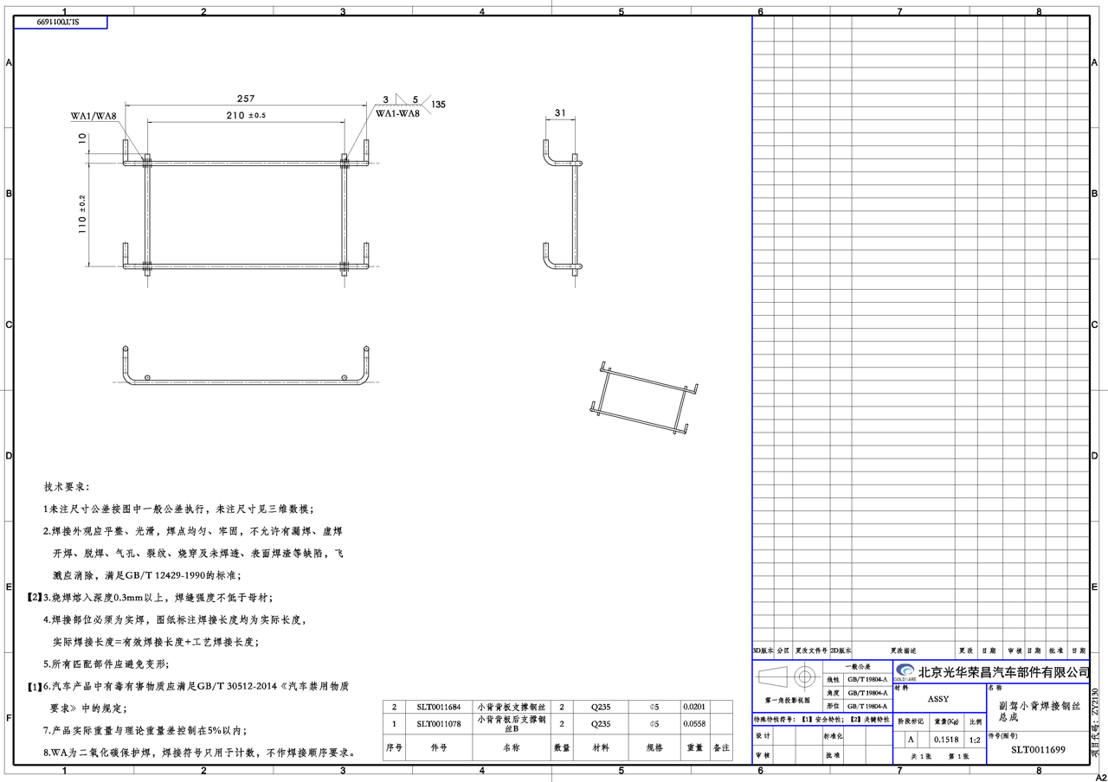
18 | SLT0011699 | #REF! |  | 1 | Q235 |  |  | 7.5663716814 |  | 0.1518 | 0.1518 | 0 | 1.15 | 焊接 |  | 8 | 0.08 | 0.64 | 1.91 | 重新核价
 |  |  |  |  |  |  |  |  |  |  |  |  |  | 焊胎检具费：4000，按10万件摊销，分摊费用0.04

20 | SLT0010335 | 驾驶员侧翼支撑钢丝 |  | 1 | Q235 |  |  | 7.5663716814 |  | 0.071 | 0.071 | 0 | 0.5372 | 绕制成型 |  |  |  |  | 0.5372

21 | BSP0010035 | #REF! |  | 1 | 65Mn |  |  | 8.5 | 2.5 | 0.356 | 0.356 | 0 | 3.03 | 卷制 |  | 1 | 1.80 | 1.80 | 5.97 | 重新核价
 |  |  |  |  |  |  |  |  |  |  |  |  |  | 回火 |  | 1 | 0.15 | 0.15
 |  |  |  |  |  |  |  |  |  |  |  |  |  | 磷化 |  | 1 | 0.33 | 0.33
 |  |  |  |  |  |  |  |  |  |  |  |  |  | 检验 |  | 1 | 0.02 | 0.02
22 | SCS0010585 | 靠背面套固定钢丝-右 |  | 1 | Q235 |  |  | 7.5663716814 |  | 0.064 | 0.064 | 0 | 0.4842 | 绕制成型 |  |  |  |  | 0.4842

23 | SCS0007568 | 扣手底座固定钢丝 |  | 1 | Q235 |  |  | 7.5663716814 |  | 0.0211 | 0.0211 | 0 | 0.1597 | 绕制成型 |  |  |  |  | 0.1597

24 | SLT0010472 | 拉簧 |  | 1 | 65Mn | 2.5 |  | 8.1 |  | 0.029 | 0.029 | 0 | 0.23 | 卷制成形 |  | 1 | 0.18 | 0.18 | 0.53 | 重新核价
 |  |  |  |  |  |  |  |  |  |  |  |  |  | 回火 |  | 1 | 0.03 | 0.03
 |  |  |  |  |  |  |  |  |  |  |  |  |  | 分选检验 |  | 1 | 0.02 | 0.02
 |  |  |  |  |  |  |  |  |  |  |  |  |  | 涂防锈油 |  | 1 | 0.02 | 0.02
25 | SHT0012049 | 拉簧固定钢丝 |  | 1 | Q235 |  |  | 7.5663716814 |  | 0.007 | 0.007 | 0 | 0.0530 | 绕制成型 |  |  |  |  | 0.0530

27 | SCS0007586 | 螺旋弹簧L |  | 1 | 65Mn | 2 |  | 8.1 |  | 0.0188 | 0.0188 | 0 | 0.15 | 卷制成形 |  | 1 | 0.10 | 0.10 | 0.35 | 重新核价
 |  |  |  |  |  |  |  |  |  |  |  |  |  | 回火 |  | 1 | 0.03 | 0.03
 |  |  |  |  |  |  |  |  |  |  |  |  |  | 分选检验 |  | 1 | 0.02 | 0.02
 |  |  |  |  |  |  |  |  |  |  |  |  |  | 涂防锈油 |  | 1 | 0.02 | 0.02
28 | SCS0007587 | 螺旋弹簧R |  | 1 | 65Mn | 2 |  | 8.1 |  | 0.0188 | 0.0188 | 0 | 0.15 | 卷制成形 |  | 1 | 0.10 | 0.10 | 0.35 | 重新核价
 |  |  |  |  |  |  |  |  |  |  |  |  |  | 回火 |  | 1 | 0.03 | 0.03
 |  |  |  |  |  |  |  |  |  |  |  |  |  | 分选检验 |  | 1 | 0.02 | 0.02
 |  |  |  |  |  |  |  |  |  |  |  |  |  | 涂防锈油 |  | 1 | 0.02 | 0.02
29 | SHT0015136 | 扭力弹簧转盘 |  | 1 | 65Mn | 2 |  | 8.1 |  | 0.003 | 0.003 | 0 | 0.02 | 卷制成形 |  | 1 | 0.05 | 0.05 | 0.15 | 重新核价
 |  |  |  |  |  |  |  |  |  |  |  |  |  | 回火 |  | 1 | 0.03 | 0.03
 |  |  |  |  |  |  |  |  |  |  |  |  |  | 分选检验 |  | 1 | 0.02 | 0.02
 |  |  |  |  |  |  |  |  |  |  |  |  |  | 涂防锈油 |  | 1 | 0.02 | 0.02
30 | BSP0000047 | 盘簧1.0平台 |  | 1 | 65Mn | 4*12 |  | 8.5 |  | 0.273 | 0.273 | 0 | 2.32 | 卷制 |  | 1 | 0.55 | 0.55 | 3.61 | 重新核价
 |  |  |  |  |  |  |  |  |  |  |  |  |  | 回火 |  | 1 | 0.10 | 0.10
 |  |  |  |  |  |  |  |  |  |  |  |  |  | 磷化 |  | 1 | 0.23 | 0.23
 |  |  |  |  |  |  |  |  |  |  |  |  |  | 检验 |  | 1 | 0.02 | 0.02
31 | SHT0010780 | #REF! |  | 1 | Q235 |  |  | 7.5663716814 |  | 0.261 | 0.261 | 0 | 1.97 | 焊接 |  | 4 | 0.08 | 0.32 | 2.37 | 重新核价
 |  |  |  |  |  |  |  |  |  |  |  |  |  | 焊胎检具费：4000，按10万件摊销，分摊费用0.04

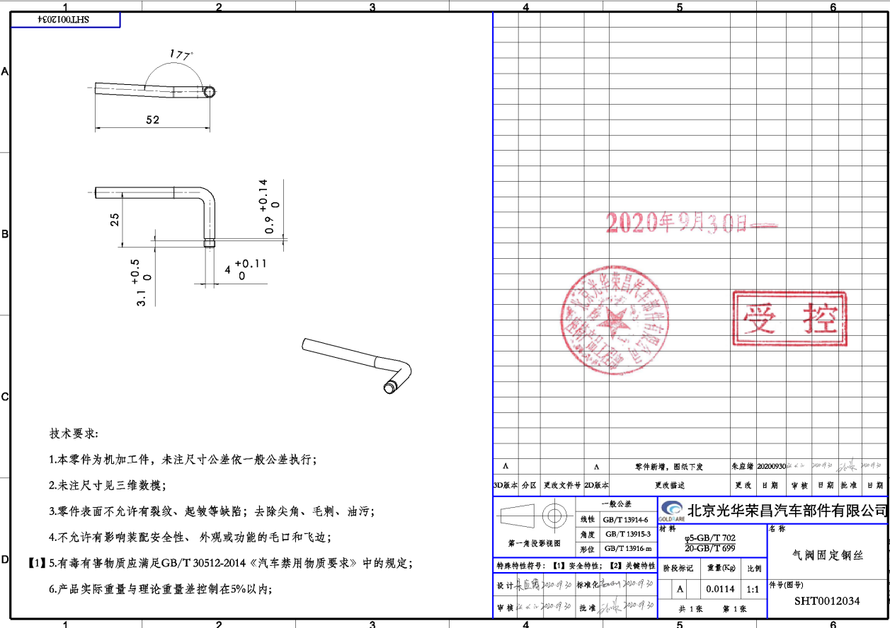
32 | SHT0012034 | #REF! |  | 1 | Q235 | 5 |  | 7.5663716814 |  | 0.0114 | 0.0114 | 0 | 0.09 | 车槽 |  | 1 | 0.23 | 0.23 | 0.35 | 重新核价

33 | SLT0010193 | 气管接线头固定钢丝 |  | 1 | Q235 |  |  | 7.5663716814 |  | 0.024 | 0.024 | 0 | 0.1816 | 绕制成型 |  |  |  |  | 0.1816

34 | SHT0012006 | 升降锁止轴安装卡箍 |  | 1 | 65Mn |  |  | 7.5663716814 |  | 0.002 | 0.002 | 0 | 0.0151 | 卷制 |  | 1 | 0.15 | 0.15 | 0.30
 |  |  |  |  |  |  |  |  |  |  |  |  |  | 回火 |  | 1 | 0.10 | 0.10

36 | SHT0001005 | 涡簧H4A/X3000/一汽 |  | 1 | 65Mn | 4*12 |  | 8.5 |  | 0.257 | 0.257 | 0 | 2.18 | 卷制 |  | 1 | 0.55 | 0.55 | 3.45 | 重新核价
 |  |  |  |  |  |  |  |  |  |  |  |  |  | 回火 |  | 1 | 0.10 | 0.10
 |  |  |  |  |  |  |  |  |  |  |  |  |  | 磷化 |  | 1 | 0.23 | 0.23
 |  |  |  |  |  |  |  |  |  |  |  |  |  | 检验 |  | 1 | 0.02 | 0.02
37 | SLT0011083 | 小背背板后支撑钢丝A欧马可升级2060副 |  | 1 | Q235 |  |  | 7.5663716814 |  | 0.0605 | 0.0605 | 0 | 0.4578 | 绕制成型 |  |  |  |  | 0.4578

38 | SHT0011809 | 仰角调节机构扭簧 |  | 1 | 65Mn | 1 |  | 9 |  | 0.0018 | 0.0018 | 0 | 0.02 | 卷制成形 |  | 1 | 0.09 | 0.09 | 0.18 | 重新核价
 |  |  |  |  |  |  |  |  |  |  |  |  |  | 回火 |  | 1 | 0.02 | 0.02
 |  |  |  |  |  |  |  |  |  |  |  |  |  | 分选检验 |  | 1 | 0.02 | 0.02
 |  |  |  |  |  |  |  |  |  |  |  |  |  | 涂防锈油 |  | 1 | 0.02 | 0.02
39 | SLT0010885 | 主驾背板支撑钢丝A欧马可升级 |  | 1 | Q235 |  |  | 7.5663716814 |  | 0.063 | 0.063 | 0 | 0.4767 | 绕制成型 |  |  |  |  | 0.4767

40 | SLT0011689 | #REF! |  | 1 | Q235 | 5 |  | 7.5663716814 |  | 0.3058 | 0.3058 | 0 | 2.31 | 焊接 |  | 12 | 0.08 | 0.96 | 3.46 | 重新核价
 |  |  |  |  |  |  |  |  |  |  |  |  |  | 焊胎检具费：7000，按10万件摊销，分摊费用0.07

41 | SLT0011263 | 左侧大护板加强钢丝欧马可 |  | 1 | Q235 | 6 |  | 7.5663716814 |  | 0.027 | 0.027 | 0 | 0.2043 | 绕制成型 |  |  |  |  | 0.2043
...

铁马骨架核算
QAD号 | 名称 | 子零件QAD号 | 零件名称 | 数量 | 材质 | 自制/外购 | 未税单价
 |  |  |  |  |  |  | 材料
SLT0011628 | 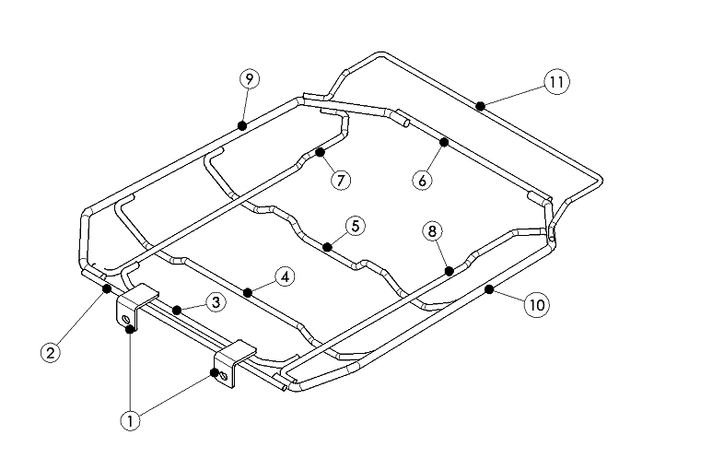 驾驶员座垫框架总成 |  | 坐垫钢丝前段固定钣金 | 2 | SPFH590 | 自制 | 5.7
 |  |  | 坐垫支撑钢丝A | 1 | Q235 φ6 | 自制 | 7.96
 |  |  | 坐垫支撑钢丝B | 1 | Q235 φ6 | 自制 | 7.96
 |  |  | 坐垫支撑钢丝C | 1 | Q235 φ6 | 自制 | 7.96
 |  |  | 坐垫支撑钢丝D | 1 | Q235 φ6 | 自制 | 7.96
 |  |  | 坐垫支撑钢丝E | 1 | Q235 φ6 | 自制 | 7.96
 |  |  | 坐垫支撑钢丝F | 1 | Q235 φ6 | 自制 | 7.96
 |  |  | 坐垫支撑钢丝G | 1 | Q235 φ6 | 自制 | 7.96
 |  |  | 坐垫支撑钢丝H | 1 | Q235 φ8 | 自制 | 7.96
 |  |  | 坐垫支撑钢丝J | 2 | Q235 φ8 | 自制 | 7.96
 |  |  | 坐垫支撑钢丝K | 4 | Q235 φ5 | 外购 | 7.96
...

